상품제안서
알펙스벽시계 AW-150(12각) | 상품코드: S27159

 |  |  |  |  |  |  | 02-713-8555 | www.synergygift.co.kr
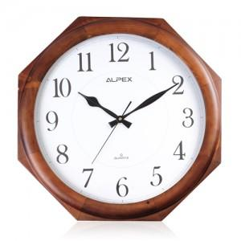

【상세/제작정보】 | 고급스러운 원목 벽시계

【인쇄/포장옵션】 | 실크 / 포장지포장

【공급단가】 | 수량 | 50~ | 100~ | 500~ | 1,000~ | 2,000~
*VAT별도 | 단가 | 36,400원 | 35,840원 | 35,000원 | 33,600원 | 32,200원

【상품 URL】 | https://www.synergygift.co.kr:443/src/goods_detail.php?gdno=27159

